Voorblad
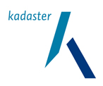
Tabblad: Voorblad
Europese openbare aanbesteding hotel- en vergaderdiensten t.b.v. het Kadaster
Referentie: A25-104209
Datum: 20 januari 2026 / Versie 1.0
Naam inschrijver

